Estadísticas
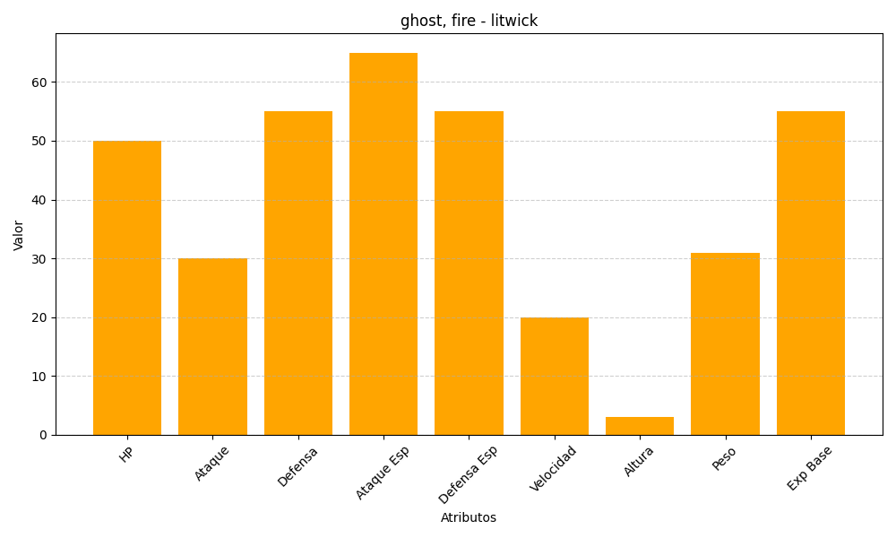
ID | Nombre | Tipo | HP | Ataque | Defensa | Ataque Especial | Defensa Especial | Velocidad | Altura | Peso | Experiencia Base
607 | litwick | ghost, fire | 50 | 30 | 55 | 65 | 55 | 20 | 3 | 31 | 55

